Mission1-ป่า
Skills | Skills |  |  |  |  |  |  | เคลื่อนที่ไประยะใกล้ | เคลื่อนที่ไประยะกลาง | เคลื่อนที่ไประยะไกล
ระยะที่ใช้ | ไม้ตาย/ใช้งายิงลำแสง IvoryBeam | ขว้างต้นไม้ ThrowATree | กระทืบพื้น Trample | ชาร์จ ChargeToDash | ฟาดงวง3จัวหงะ ThrashTrunk3Time |  | คลั่ง(passive) Madden
Far | √ | √ |  | √ |  |  | √ |  | √
Mid |  | √ | √ | √ |  |  | √ | √
Near |  |  | √ |  | √ |  | √ |  |  | √
Dmg | 5 | 2 | 1 | 2.5 | 0.5/0.5/1.5
ความเร็ว | ช้ามาก | ช้า | กลาง | ช้า | เร็ว/เร็ว/กลาง |  | ช้ามาก | กลาง | กลาง | ช้า | ความเร็ว | ช้ามาก | ช้า | กลาง | เร็ว | เร็วมาก
รายละเอียด | ไม้ตายช้าแต่แรงมาก/ใช้เมื่อคลั่ง ** ใช้งานทันทีเมื่อเลือดเหลือ 10% |  | ยกเท้ากระทืบพื้น/ทำให้พื้นสะเทือนจอสั่น | พุ่งเข้ามาชนแล้วทะลุไปข้างหลัง แล้วกลับไปที่ระยะไกลสุด |  |  | แสดงผลเมื่อ Hp ลด 20% เท่านั้น(ทันที) |  |  | หลังจากใช้สกิลระยะใกล้ กระโดด แล้ว ดีเลย์3 | ระยะเวลาแสดงผล (วินาที) | 4-6 | 3-4 | 2-3 | 1.25-2 | 0.75-1.5
ผลกระทบ(Effect) | 70% Down 2 Random Spell All | 80% Down 2 | Random Spell Outter | 50% Down 2 | Random Spell Inner |  | Attack UP
ยังไม่ได้หารที่แก้ | 5.625 | 6.667 | 7.083 | 8.75 | 4.792 | 7.042 |  | Idle 3.292 | Jump 2.042 | Walk 2.042
หมายเหตุ** | **Effect จะไม่มีผลเมื่อใช้โล่กัน

model | ชื่อ | ลักษณะตัวละคร | รูป |  | ฉาก
Boss-Khchsingh |  | ช้าง | 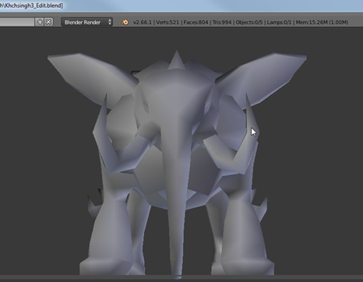
Creep-Payakkraisorn |  | ควาย/กระทิง | 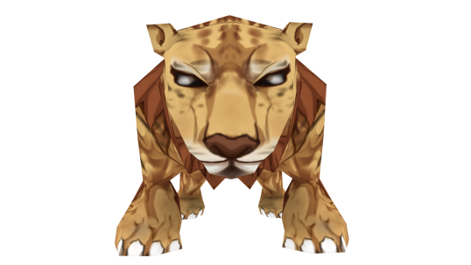
Creep-Durongkraisorn |  | 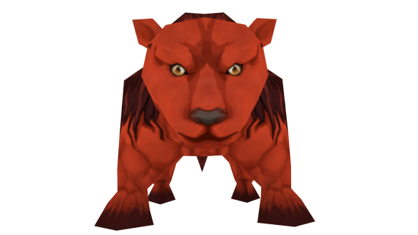 ม้า

Mission2-หนองน้ำ
Skills | Skills |  |  |  |  |  |  |  |  |  | เคลื่อนที่ไประยะใกล้ | เคลื่อนที่ไประยะกลาง | เคลื่อนที่ไประยะไกล
ระยะที่ใช้ | ไม้ตาย/เรียกน้ำ |  |  | ชาร์จ(โดดมาทุบ) | โดดขึ้นจากน้ำ มาทุบ | โดดลงน้ำ/เพิ่มเลือด | เก็บพลังน้ำ(passive) | โดดขึ้นจากน้ำ | creep 1 | creep 2
Far | √ |  |  | √ |  | √ |  |  | กบ | จระเข้ |  | √
Mid |  |  |  | √ |  | √ |  |  | hp 1 | hp 3 | √
Near |  |  |  |  |  | √ |  |  | ระยะตี mid | ระยะตี near |  |  | √
Dmg | 3 |  |  | 1.5 |  | *heal 1 |  |  | 0.5 | 1
ความเร็ว | ช้ามาก |  |  | ช้า | กลาง | กลาง |  | กลาง | ช้า | ช้ามาก | กลาง | กลาง | ช้า
รายละเอียด | ไม้ตายช้าแต่แรงมาก เรียกคลื่นน้ำมาสาดใส่ผู้เล่น/ใช้เมื่อมีน้ำครบ 6 |  |  | โดดเข้ามาทุบ (สุ่ม 1 ตัว) เมื่อใช้เสร็จจะยืนอยู่ที่ระยะ near | ใช้หลังจากโดดลงน้ำ | มุดลงน้ำทำให้หลบการโจมตีของผู้เล่นได้ทั้งหมด ได้รับน้ำ 1 | ทุกครั้งที่โดดลงน้ำจะเก็บน้ำ 1 หน่วย ทุกๆ 2 หน่วยจะทำให้โจมตีเร็วขึ้น 0.5 ขั้น |  | พ่นพิษ | กัด
ผลกระทบ(Effect) | Random Spell Inner |  |  | 70% Down 2 | 70% Down 2 | Heal 5% of missing Hp | Attack up / Stack |  | ติดพิษ 0.1/0.1/0.1 (รวม 0.8) ทะลุโล่

หมายเหตุ**

model | ชื่อ | ลักษณะตัวละคร | รูป
Boss-Muchanu | มัจฉานุ | ลิง+ปลา | 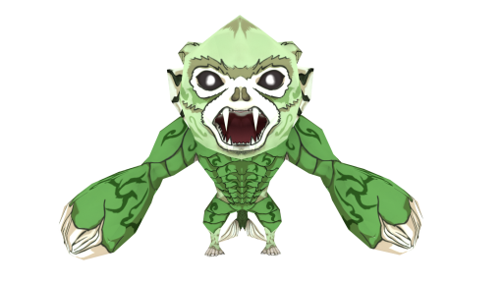
Creep-Hemrach | เหมราช | จระเข้ | 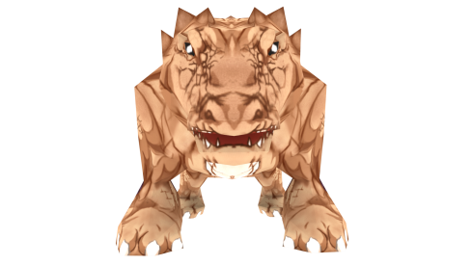

Mission4-เชิงเขาปากถ้ำ
Skills | Skills |  |  |  |  |  |  |  | เคลื่อนที่ไประยะใกล้ | เคลื่อนที่ไประยะกลาง | เคลื่อนที่ไประยะไกล
ระยะที่ใช้ | ไม้ตาย/พายุ |  |  | บินมาต่อย | พ่นไอพิษ | ควงสว่าน | แยกร่าง | ระเบิดร่างแยก
Far | √ |  |  | √ |  | √ |  |  |  | √
Mid |  |  |  |  | √ |  | √ |  | √
Near |  |  |  |  |  |  | √ |  |  |  | √
Dmg | 4 |  |  | 2 | 1 | 2 |  | 3
ความเร็ว |  |  |  |  |  |  |  |  | กลาง | กลาง | ช้า
รายละเอียด | ทำการชาจพลัง1เทิร์นเพื่อสร้างพายุใส่ผู้เล่น |  |  | บินมาต่อยจากระยะไกล | พ่นไอพิษออกจากปาก | หมุนควงเข้ามาโจมตีผู้เล่น | สร้างร่างแยกขึ้นมา ร่างแยกสามารถใช้ท่า1ท่าเหมือนบอสได้ | ระเบิดร่างแยกสีแดง
ผลกระทบ(Effect) | 100% Down 5 |  |  | 50% Down 1 | 80% Poision 5 | 80% Down 2 | หลังจากใช้แล้วร่างแยกจะเป็นสีแดง | 80% Stun 1
 | UltimateStorm |  |  | AttackHit | Poision | AttackSwir
หมายเหตุ**

model | ชื่อ | ลักษณะตัวละคร | รูป
Boss-Kabinpaksa | กษิลปักษา | ลิง+นก | 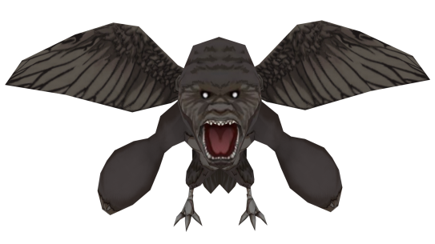
Creep-

Mission5-ถ้ำ
Skills | Skills |  |  |  |  |  |  |  | เคลื่อนที่ไประยะใกล้ | เคลื่อนที่ไประยะกลาง | เคลื่อนที่ไประยะไกล
ระยะที่ใช้ | ไม้ตาย/ระเบิดพลังความมืด | บินขึ้นสูงแล้วพุ่งลงมาต่อยพื้น |  | ปล่อยคลื่นเสียง | ทำหินถล่ม | creep 1 | creep 2 | creep 3
Far | √ | √ |  | √ | √ | เห็ดแดง | เห็ดน้ำเงิน | เห็ดเขียว |  | √
Mid | √ |  |  | √ | √ | hp 1 | hp 1 | hp 1 | √
Near | √ |  |  | √ |  |  | ระยะตี mid |  |  |  | √
Dmg | 3+ ความมืด*0.25 | 3 |  | 1 | 0.5/0.5/1 | 1 | 0.5 | 0.5
ความเร็ว | ช้ามาก | ช้า |  | กลาง | ช้า | ช้า | ช้า | ช้า | กลาง | กลาง | ช้า
รายละเอียด | บินไปกลางถ้ำแล้วใช้ ไม้ตายช้าแต่แรงมาก ใช้ได้ครั้งเดียวเมื่อเลือดเหลือ 10% ใช้เสร็จจะอยู่ที่ระยะ mid | บินขึ้นสูงแล้วพุ่งลงมาต่อยพื้น จะมาอยู่ที่ระยะ near |  | บินวนพร้อมปล่อยคลื่นเสียงทำให้สับสน จะมาอยู่ที่ระยะ far | บินหายไปข้างบน แล้วทำให้หินถล่ม |  | ยิงพลังสีฟ้า
ผลกระทบ(Effect) | 80% Stun 1 | 80% Down 2 |  | 80% Confuse 3 | 50% Sun | 50% Poision 3 | 50% Poision 3 | 50% Poision 3
 | AttackDisCharge | AttackHit |  | AttackCharge | AttackStone
หมายเหตุ**

model | ชื่อ | ลักษณะตัวละคร | รูป
Boss-Vetala |  | ปีศาจค้างคาว | 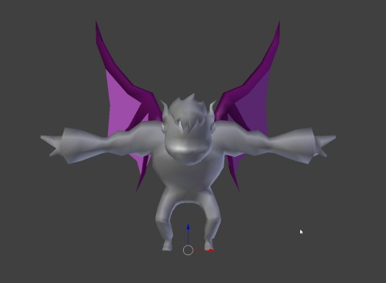
Creep- |  | เห็ดแดง | 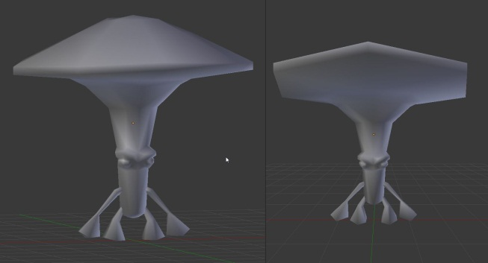
Creep- |  | เห็ดเขียว
Creep- |  | เห็ดน้ำเงิน

Mission6-เทวะสถานที่ผุพัง
Skills | Skills |  |  |  |  |  |  |  | เคลื่อนที่ไประยะใกล้ | เคลื่อนที่ไประยะกลาง | เคลื่อนที่ไประยะไกล
ระยะที่ใช้ | ไม้ตาย/รัวกีต้า | เล่นโน๊ตเสียงต่ำ(แดง) | เล่นโน๊ตเสียงกลาง(น้ำเงิน) | เล่นโน๊ตเสียงสูง(เขียว) | กำแพงเสียง | เล่นเสียงทำให้สับสน | (passive) | creep 1
Far | √ | √ | √ | √ | √ | √ |  | ยักษ์
Mid |  |  |  |  |  |  |  | hp 5
Near |  |  |  |  |  |  |  | ระยะตี near/mid
Dmg | 6 | 1.5/3 | 1 /. 2 | 0.5/1 |  |  |  | 1.5/1
ความเร็ว | ช้ามาก | ช้า | กลาง | เร็ว | เร็วมาก | กลาง |  | ช้ามาก
รายละเอียด | ไม้ตายช้าแต่แรงมาก รัวกีต้า |  |  |  | ป้องกันการโจมตีด้วย ธนู และ เวทย์มนต์ |  | ทุกๆ 3 ครั้งที่ร่ายสกิล ระดับเสียง จะติดbonus ให้สกืลที่ร่าย ติดbonus ทุกๆ 10 ครั้งที่ติด bonus จะร่ายอัลติ | หวดแขน/ปาหิน
ผลกระทบ(Effect) | 100% Confuse 5 | 50 % Stun 1 | 50% Down 2 | Random Circle ALL | ArrowResist 3 Spell Resist 3 | 80% Confuse | Attack UP 1 | สุ่ม 1 ตัวล้ม 3 วิ
 | UltiateFrantic | Attack1Strum 1 | Attack1Strum 2 | Attack1Strum 3 | wall | AttackMoreStrum
หมายเหตุ** | ค่าหลัง / คือถ้าติดโบนัสของ passive

model | ชื่อ | ลักษณะตัวละคร | รูป
Boss-Gandhavar | คนธรรพ์ | คน4มือ/มีเครื่องดีด | 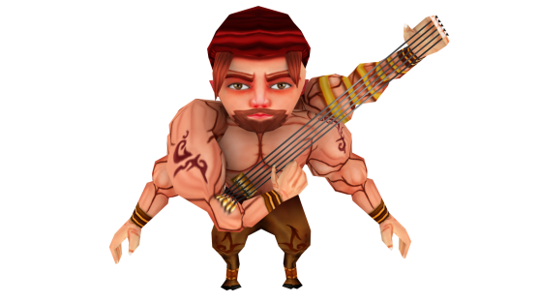
Creep-Fiend | ยักษ์ | ยักษ์เขียว | 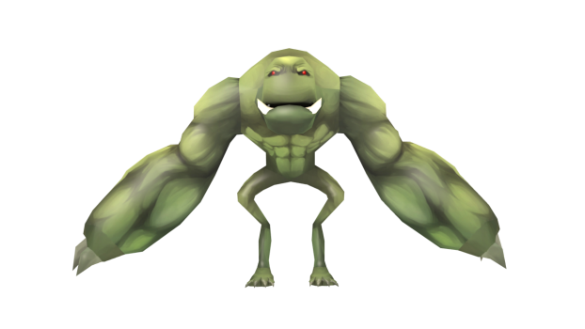

Mission7-ลาวา
Skills | Skills |  |  |  |  |  |  | เคลื่อนที่ไประยะใกล้ | เคลื่อนที่ไประยะกลาง | เคลื่อนที่ไประยะไกล
ระยะที่ใช้ | ไม้ตาย/ | พ่นลาวาขึ้นฟ้า | ยิงลูกไฟ | มุดลงลาวา(passive) | หาง(passive) | หาง 1 ฟาด | หาง 2 กวาด
Far |  | √ |  |  |  |  |  | √ | √
Mid |  |  | √ |  |  | √ |  | √ |  | √
Near |  |  |  |  |  |  | √ |  | √ | √
Dmg | 6 + ไฟที่มี * 1 | 0.5/0.5/0.5/0.5/0.5 | 2... |  |  | 2 | 1
ความเร็ว | ช้ามาก | ช้า | ช้า |  | ช้า | ช้า | กลาง | กลาง | กลาง | กลาง
รายละเอียด | ไม้ตายช้าแต่แรงมาก ใช้เมื่อกัดครบ 5 ครั้ง ทำให้ภูเขาไฟระเบิด ลาวาทะลัก |  |  | แทนการเคลื่อนที่ มุดลงลาวา ระหว่างที่มุดจะไม่โดนการโจมตี | เมื่อเลือดเหลือต่ำกว่า 50 % จะมีหางโผล่ออกมาจากลาวาช่องอื่นด้วย และจะโจมตี1ครั้งหลังจากโผล่ขึ้นมาจากลาวา และย้ายตำแหน่งพร้อมกับส่วนหัว มีพลังป้องกันเป็น 150% ของส่วนหัว | ใช้หางฟาดลงมาใส่ | ใช้หางกวาด
ผลกระทบ(Effect) | 80% Burn 3 50% Down 2 | 30% Burn 2 | 50% Burn 2 80% Down 2 | Attack UP |  | 50% Down 2 | 50% Stun 1
 | UltimateRoar | Attacklava | AttackShoot | Jump Down
หมายเหตุ**

model | ชื่อ | ลักษณะตัวละคร | รูป
Boss-Morm | มอม |  | 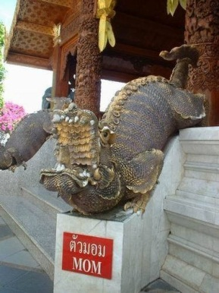

Mission9-พายุ(ลม)
Skills | Skills |  |  |  |  |  | เคลื่อนที่ไประยะใกล้ | เคลื่อนที่ไประยะกลาง | เคลื่อนที่ไประยะไกล
ระยะที่ใช้ | ไม้ตาย/ทอนาโด |  | กระพือปีกสร้างลม | บินขึ้นฟ้า | พุ่งชนลงพื้น | เกราะลม(passive)
Far |  |  | √ | √ |  |  | √ | √
Mid |  |  | √ | √ |  |  | √ |  | √
Near |  |  |  | √ |  |  |  | √ | √
Dmg | 0.2/0.2/0.2/... |  | 0.2/0.2/0.2/0.2/0.2 |  | 2
ความเร็ว | ช้ามาก |  | ช้า | เร็ว | กลาง |  | กลาง | กลาง | ช้า
รายละเอียด | ร่ายทันทีเมื่อเกิด ทำดาเมจ 2% จาก Max HP ของผู้เล่น ทุกเทิร์น |  | ร่ายค้าง | หลบการโจมตีทุกอย่างชั่วขณะ | ใช้ต่อจากบินขึ้นฟ้า | ป้องกันการโจมตีจากธนู
ผลกระทบ(Effect) |  |  | 60% Down 2 |  | 80% Down | Arrow Resist
 | UltimateStorm |  | AttackWind | Walk | AttackHit
หมายเหตุ**

model | ชื่อ | ลักษณะตัวละคร | รูป
Boss-Garuda | ครุฑ | อินทรี | 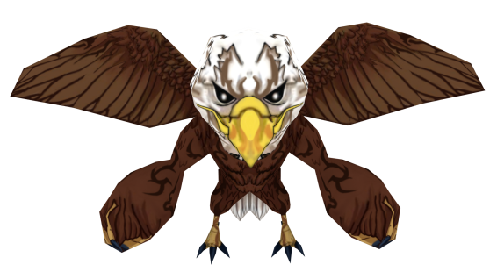

Mission10-สายฟ้า(พายุฝนฟ้าผ่า)
Skills | Skills |  |  |  |  |  | เคลื่อนที่ไประยะใกล้ | เคลื่อนที่ไประยะกลาง | เคลื่อนที่ไประยะไกล
ระยะที่ใช้ | ไม้ตาย/บัฟสายฟ้า | ระเบิดพลังสายฟ้า |  | รวบรวมสายฟ้า | พุ่งชน | ข่วน
Far | √ | √ |  | √ | √ |  |  | √
Mid | √ |  |  | √ | √ |  | √
Near | √ |  |  |  |  | √ |  |  | √
Dmg |  | 5 |  |  | 0.5 | 1.5
ความเร็ว | กลาง | กลาง |  | ช้า | กลาง | เร็ว | กลาง | กลาง | ช้า
รายละเอียด | ใช้สายฟ้าเพิ่มความเร็วให้ตัวเอง 2 ขั้น ใช้ stack 3 | ใช้ได้เมื่อมีบัฟสายฟ้าอยู่เท่านั้น ใช้แล้วยกเลิกผลของบัฟสายฟ้า |  | ป้องกันการโจมตีจากดาบ | ขยับไปอย่ระยะ near | ใช้หลังจากพุ่งชน
ผลกระทบ(Effect) | Attack UP 50% 5 | 60% Stun 1 |  | Sword Resist 3 | Random Spell Outer | 80% Down 2
 |  | AttackCharge |  | AttackCharge | AttackDash | AttackScratch
หมายเหตุ**

model | ชื่อ | ลักษณะตัวละคร | รูป
Boss-Payakpaksi | พยักฆ์ปักษี | เสือมีปีก | 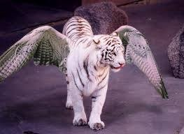

Mission11-ภูเขาน้ำแข็ง
Skills | Skills |  |  |  |  |  |  | เคลื่อนที่ไประยะใกล้ | เคลื่อนที่ไประยะกลาง | เคลื่อนที่ไประยะไกล
ระยะที่ใช้ | ท่าไม้ตาย/Abolute 0 | มิสไซล์น้ำแข็ง |  | ไอความเย็น | Ice Block(Passive) | Frost Armor | Creep1
Far |  |  |  |  |  |  | Yeti |  | √
Mid |  |  |  |  |  |  | Hp 5 | √
Near |  |  |  |  |  |  | ระยะตี กลางใกล้ |  |  | √
Dmg | 5 | 1.5*3 |  | 1 |  |  | ช้า
ความเร็ว |  |  |  |  |  |  | ปาน้ำแข็ง / ทุบ | กลาง | กลาง | ช้า
รายละเอียด | ชาจพลังสร้างพื้นที่น้ำแข็งขึ้นมาทำดาเมจอย่างรุนแรง | ยิงมิสไซล์น้ำแข็ง 3 ครั้ง |  | พ่นความเย็นออกไป | เมื่อบอสตาย บอสจะไม่ตาย และจะฟื้นพลัง(ใช้ได้ครั้งเดียว) | ป้องกันการโจมตีด้วยดาบ | 1/2
ผลกระทบ(Effect) | 100% Stun 1 | 20% Stun 1 |  | 80% Stun 1 | Heal (10%*Ice stack) | Resist Sword
 | UltimateCharge | AttackIce |  | AttackSquirt
หมายเหตุ**

model | ชื่อ | ลักษณะตัวละคร | รูป
Boss-Naga |  |  | 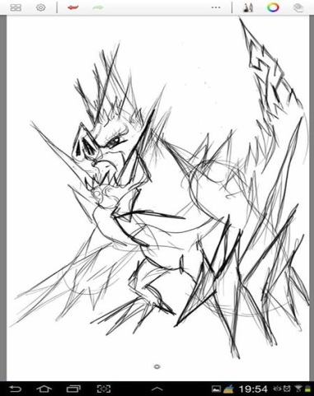
Creep-Yeti |  | ลิงหิมะ | 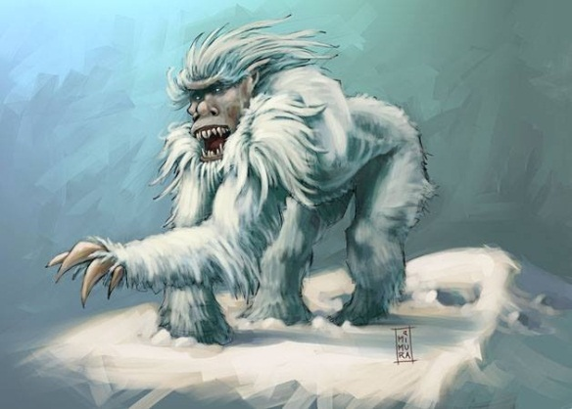

Mission12-ป่าทรอปิคา
Skills | Skills |  |  |  |  |  |  |  |  | เคลื่อนที่ไประยะใกล้ | เคลื่อนที่ไประยะกลาง | เคลื่อนที่ไประยะไกล
ระยะที่ใช้ | ระเบิดพลังแห่งความมืด | ปล่อยบอลพลัง | เรียกเถาวัลย์ |  | ลิ่มแห่งความมืด | กำแพงดำ | ระเบิดวิญญาณ | พลังกระโหลก | creep ต้นไม้ปิศาจ
Far |  | √ |  | √ |  | √ |  | √ | √ |  | √
Mid | √ | √ | √ |  |  | √ | √ |  | √ | √
Near |  |  |  |  | √ |  | √ |  |  |  |  | √
Dmg | 0 | 3 | 1.5.... | 0 | 1.5 | 0 | 5 | 1 | 2 / 3 ...
ความเร็ว | เร็วมาก | กลาง | เร็ว | กลาง | เร็ว | เร็วมาก | ช้า | กลาง | กลาง/เร็ว | กลาง | กลาง | ช้า
รายละเอียด | เปลี่ยนฉากให้กลายเป็นความมืด/ทีมสุสาน |  |  | เพิ่มพลังให้ลูกน้องที่เรียกมา | พุ่งมาจากระยะอื่น | เปิดกำแพงสีดำมากันการโจมตี | ระเบิดพลังออกจากตัวบอส | ใช้ได้เมื่อแมพเป็นความมืดแล้ว | เมื่อแมพเป็นความมืดแล้วจะเก่งขึ้น
ผลกระทบ(Effect) |  | 50% Confuse 2 | 100% Stun 1 |  | Random Cirle ALL |  | 80% Stun 1 | 100% Skull ORB

หมายเหตุ**

model | ชื่อ | ลักษณะตัวละคร | รูป
Boss-Anchorite |  | ฤาษี | 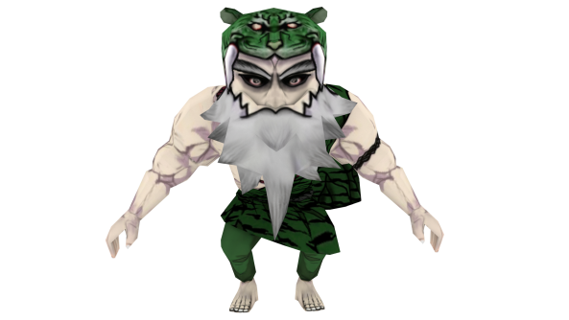 |  |  |  | เถาวัลรัดวงเวท
Creep- |  | ต้นไม้ปีศาจ | 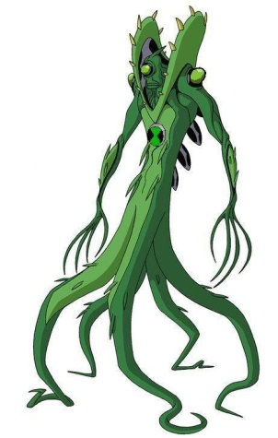 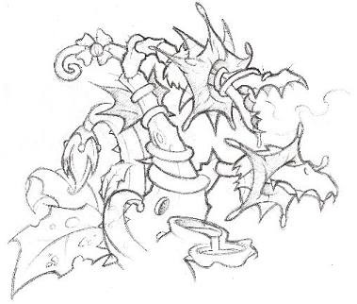 |  |  |  | อันติเปลี่ยนฉาก สดใส -> มืดมน (สุสาน)

Mission13-แท่นบูชา(เทวสถาน)
Skills | Skills
ระยะที่ใช้ | พ่นไฟ | ฝนไฟ | หินถล่ม | แผ่นดินไหว | พ่นน้ำ | กำแพงน้ำ | ระเบิดพิษ | ฟื้นพลัง | ระเบิดธาตุ/ไม้ตาย1 | ลำแสงปริซึม/ไม้ตาย2
Dmg | 3 | 1/1/1/1/1 | 3.. | 2.5 | 2 | 0.5/0.5/0.5/0.5/0.5 | 2 |  | 3 | 10
ความเร็ว | กลาง | ช้า | กลาง | ช้ามาก | เร็ว | กลาง | กลาง | ช้า | ช้า | ช้ามาก
รายละเอียด |  |  |  |  |  | เรียกกำแพงน้ำมาบังวงเวทย์ |  | หยั่งรากลงไปในพื้นเพื่อฟื้นพลัง | บอสทำการรวมธาตุแล้วโจมตีมาที่ลูกแก้วของเรา 1 อัน | บอสทำการชาจลำแสงปริซึม
ผลกระทบ(Effect) | 80% Burn 3 | 50% Burn 3 | 80% Stun 1 | 100% Down 2 |  |  | 50% Stun 1 | 10% ของเลือดที่หายไป | ทำลายลูกแก้ว1ลูก | เจาะเกราะ
 | FireAttack | FireCast | GroundAttack | GroundCast | WaterAttack | WaterCast | LeafAttack | LeafCast | Cast | Attack
หมายเหตุ**

model | ชื่อ | ลักษณะตัวละคร | รูป
Boss-Shiva Deva |  | เทพ | 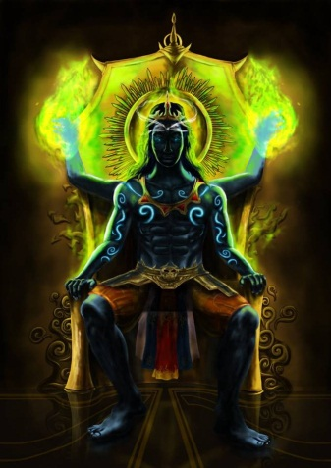

Monster
Level | pic | Model Name |  |  | model(Tris) | UV | Texture | Rigging | Animation |  |  |  |  |  |  |  |  | จำนวนอนิเมชั่น | รับผิดชอบ | วันส่งงานรอบที่1 |  | วันส่งงานรอบที่1

Level.1 |  | Boss | Khchsingh | สิงห์ | 690 | √ | √ | √ | Idle | Walk | Stomp | Throw a tree | Ivory Beam | Charge to Dash | TrashTrunk3Time | Beserk | Die |  | เฟิร์น
 |  | Creep | Durongkraisorn | ม้า | 514 | √ | √ | √ | Idle | Walk(เดิน) | Attack(พุ่งชน) | Die(ตาย) |  |  |  |  |  |  | เฟิร์น
 | 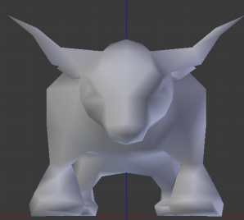 | Creep | Krisronkavee | ควาย | 488 | √ | √ | √ | Idle | Walk(เดิน) | Attack(พุ่งชน) | Die(ตาย) |  |  |  |  |  |  | เฟิร์น
 |  | Creep | Payakkraisorn | เสือ | 552 | √ | √ | √ | Idle | Walk(เดิน) | Attack(พุ่งชน) | Die(ตาย) |  |  |  |  |  |  | เฟิร์น

Level.2 |  | Boss | Muchanu | มัจฉานุ/ลิงปลา | 824 | √ | √ |  | Idle | Ultimate(เรียกน้ำ) **ยกแขนแล้วกวักมือ | Jump pounded (กระโดดทุบ) | Walk | Jump Down(กระโดดลงน้ำ) | Jump Up (กระโดดขึ้นมาจากน้ำ) | Die |  |  | 7 | เก่ง | 240097 | /
 |  | Creep | Hemrach | จระเข้ Aligator | 525 | √ | √ |  | Idle | Attackbite (กัด) | Die | walk |  |  |  |  |  | 4 | เก่ง | 240097 | /
 |  | Creep | Toad | คางคก | 858 | √ |  |  | Idle กระโดดแบบกบ | poison (พ่นพิษ) | Die | walk |  |  |  |  |  | 4 | เก่ง | 240097 | /
 |  | Creep | Turtle | เต่า | 760 | √ |  |  | Idle | walkBite(เดินแล้วฉกกัด) | Die |  |  |  |  |  |  | 3 | เก่ง | 240097 | /

Level.3 |  | Boss | Stone | หิน | 434 | √ | √ |  | Idle ลอย | UltimateSmash(ทุบพื้น) | AttackCall(เรียกหิน) |  | AttackShoot(ยิงหินขึ้นฟ้า) ยกแขนขึ้นเหมือนยิงหิน | Die(ตาย) |  |  |  | 5 | เฟิร์น | 240036 | /

Level.4 |  | Boss | Kabinpaksa | ลิงมีปีก | 888 | √ | √ |  | Idle บิน | Ultimatestorm (กระพรือปีกสร้างพายุ) | walk | AttackHit บินขึ้นสูงแล้วพุ่งลงมาต่อยพื้น (ท่าเดียวกับกบิล) | AttackDischarge(ปลดปล่อยพลัง) | AttackSwirl(หมุนควงสว่าน) | Die(ตาย) |  |  | 7 | เก่ง | 240158 | /

Level.5 |  | Boss | Vetala | ค้างคาวผี | 998 | √ |  |  | Idle บิน | Attackdischarge(ปล่อยคลื่นเสียง) | AttackCharge(ชาจพลังแล้วปล่อยออก) | AttackHit บินขึ้นสูงแล้วพุ่งลงมาต่อยพื้น (ท่าเดียวกับกบิล) | Die | AttackStone บินหายไปข้างบน แล้วทำให้หินถล่ม | walk (Idle) |  |  | 7 | เฟิร์น | 240128 | /
 |  | Creep | Shroom (Red) | เห็ด | 432 | √ |  |  | Walk | Attackshoot(ยิงลำแสง เฉพาะสี) | Die | Idle |  |  |  |  |  | 4 | เฟิร์น | 240128 | /
 |  |  | Shroom (Blue ) |  |  |  |  |  | Walk | Attackshoot(ยิงลำแสง เฉพาะสี) | Die | Idle |  |  |  |  |  | 4 | เฟิร์น | 240128 | /
 |  |  | Shroom (Green) |  |  |  |  |  | Walk | Attackshoot(ยิงลำแสง เฉพาะสี) | Die | Idle |  |  |  |  |  | 4 | เฟิร์น | 240128 | /

Level.6 |  | Boss | Gandhavar | คนธรรพ์ | 964 | √ |  |  | Idle(แขว่งแขน) | UltimateFrantic(ดีดกีต้าแบบบ้าคลั่ง) ดีดไปด้วยแล้วกระโดดกระทืบเท้าด้วย | Attack1strum(ดีดกีต้า1ที) | AttackMoreStrum (ดีดกีต้า หลายที) | walk | Die |  |  |  | 6 | เฟิร์น | 240250 | /
 |  | Creep | Ogre | ยักษ์ | 910 | √ |  |  | Idle | AttackHit(หวดแขน) ต่อยซ้ายขวาต่อยลม | AttackLapidate(ปาหิน) ทุบหินออกไปข้างหน้า จับสองมือ **ปั้นหินเพิ่ม | Die | walk | Damage |  |  |  | 6 | เฟิร์น | 240250 | /

Level.7 |  | Boss | Morm | มอม | 934 | √ |  |  | Idle | UltimateRoar (คำราม) | Attacklava (พ่นลาวาขึ้นฟ้า) | AttackShoot (ยิงลูกไฟใส่ผู้เล่น) | walk | Move Down (มุดลงลาวา) | Move Up (พุ่งขึ้นจากลาวา) | Die |  | 8 | เก่ง | 240311 | /
 |  | Boss หาง |  |  |  |  |  |  | Idle ตัวหางโบกสบัดหางเบาๆ | AttackHack สบัดหางแรงๆฟาดแรงๆ |  |  |  |  |  |  |  | 2 | เก่ง | 240311 | /

Level.8 | 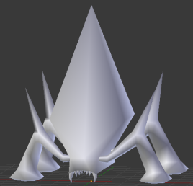 | Boss | ยังไม่มีชื่อ |  | 542 | √ |  |  | Idle | UltimateCharge (ชาจพลังแล้วปล่อยจากกลางหลัง) | walk | AttackSquirt(พ่นพลังออกจากปาก) | Move Down(มุดดิน) | Move Up (พุ่งขึ้นมาจากพื้น) | Die |  |  | 7 | เฟิร์น | 240285 | /
 |  | Creep | ยังไม่มีชื่อ |  | 688 | √ |  |  | Idle | AttackBreak(ทุบ) ทุบลงพื้น | AttackHit ยกแขนตัวเองฟาดต่อยพุงตัวเอง ซ้าย-ขวา | Die | walk |  |  |  |  | 5 | เฟิร์น / เก่ง | 240285 | /

Level.9 |  | Boss | Garuda | ครุฑ | 708 | √ | √ |  | Idle | UltimateStorm(กระพรือปีกสร้างพายุ) เหมือนกบิล | walk | AttackWind(กระพือปีก เรียกลม) | AttackSwirl (หมุนควงสว่าน)เหมือนกบิล | AttackHit บินขึ้นสูงแล้วพุ่งลงมาต่อยพื้น (ท่าเดียวกับกบิล) | Die |  |  | 7 | เก่ง | 240288 | /

Level.10 | 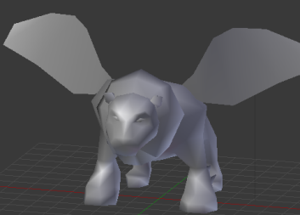 | Boss | Payakpaksi | เสือมีปีก | 570 | √ |  |  | Idle(บินอยู่กับที่) | AttackStomp กระทืบพื้นเหมือนบอสด่าน1 | UltimateRoar (คำราม) | AttackCharge(ชาจพลังแล้วระเบิดออก) | walk | AttackDash (พุ่งชน) | AttackScratch (ข่วน) | Die |  | 8 | เฟิร์น | 240290 | /

Level.11 |  | Boss | Naga | นาค | 782 | √ |  |  | Idle | walk | UltimateCharge (ชาจพลังจากนั้นก็ระเบิดออก) | AttackIce (ปล่อยน้ำแข็งจากพื้น) | AttackSquirt (พ่นไอเย็น) | Die |  |  |  | 6 | เฟิร์น | 240283 | /
 |  | Creep | Yeti | ลิงหิมะ | 756 | √ | √ |  | Idle โยกมาข้างหน้าเบี่ยงซ้าย ขวา | walk | AttackSmash (ทุบ) | Die |  |  |  |  |  | 4 | เฟิร์น | 240283 | /

Level.12 |  | Boss | Anchorite | ฤาษี | 1196 | √ | √ |  | Idle | walk | UltimateCharge (เบ่งพลัง แล้วระเบิดออก) | AttackPower (ใช้ผ่ามือปล่อยพลัง) | AttackCast (ร่ายมนตร์เรียกเถาวัลย์) ยกแขนขึ้นสองข้าง | AttackWedge (เรียกลิ่มจากพื้น) | Die |  |  | 7 | เก่ง | 240290 | /
 |  | Creep | Treant | ต้นไม้ปีศาจ |  |  |  |  | Idle | AttackPricker (ยกแขนขึ้น ยิงหนาม) | Die | walk |  |  |  |  |  | 4 | เฟิร์น | 240290 | /

Level.13 |  | Boss | ShivaDeva | เทพ | 768 | √ |  |  | Idle | AttackCast ร่ายเวท หมุนหน้า | AttackCharge ฟื้นพลัง | Die |  |  |  |  |  | 5 | เฟิร์น | 240287 | /

